人物卡
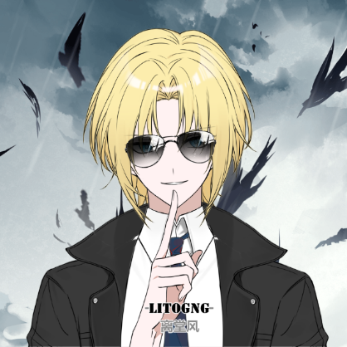
...
 |  | 585 |  |  |  |  |  |  |  |  | 您的角色可能（只是可能！）
意志 POW |  | 50 |  | 25 |  |  |  |  |  |  | 有正常人的力量 |  | 是一位运动健将 |  | 如常人一般会有一定自制力
 |  |  |  | 10
教育 知识 |  | 90 |  | 45 |  |  |  |  |  |  | 不会生什么大毛病 |  | 五官端正，仪表堂堂 |  | 饱读诗书，满腹经纶
 |  |  |  | 18
幸运 Luck |  | 55 |  | 27 |  |  |  |  |  |  | 不是高就是胖 |  | 可以自主进行发明创造 |  | 命格平庸
调查 | 0.18427586207
交涉 | 0.15117241379
战斗 | 0.31310344828
特技 | 0.08275862069
支援 | 0.022068965517
学问 | 0.24662068966
 |  |  |  | 11
力量 STR | 60
体质 CON | 55
体型 SIZ | 65
敏捷 DEX | 65
外貌 APP | 65
智力 灵感 | 80
意志 POW | 50
教育 EDU | 90
幸运 Luck | 55
...
 | 8 |  |  | 调整值 |  | 护甲 Armor |  | 2 | 覆盖部位
 |  |  |  | ±0 |  |  |  |  | 肘、膝、四肢、头
步式 |  | 护甲减值 |  | 关 |  | 护甲类型 : |  | 关节护具
...
 | 初始 |  | 成长 |  | 职业 |  | 兴趣 | 成功率 普通/困难/极难
 | 5 |  |  |  |  |  |  | 5 | 2 | 1
 | 20 |  |  |  | 35 |  | 10 | 65 | 32 | 13 | 你现在有这么多 | 那么你分配到了哪里?
 | 20 |  |  |  | 30 |  | 10 | 60 | 30 | 12 | 任意特长 | 科学① |  | 闪避
 | 1 |  |  |  |  |  |  | 1 | 0 | 0 | 无 | 侦查 |  | 聆听
 |  |  |  |  |  |  |  |  | 5 | 2
 |  |  |  |  |  |  |  |  | 0 | 0
 |  |  |  |  |  |  |  |  | 5 | 2
 |  |  |  |  |  |  |  |  | 5 | 2 | 请将你选择的任意特长写在上方栏内，这样既方便你写卡又方便KP审卡
 |  |  |  |  |  |  |  |  | 2 | 1 | 自定义子技能 |  | 自定义经历包 |  | 自定义状态
 |  |  |  |  |  |  |  |  | 0 | 0 | 技艺技能名称 | 基础值 | 经历包名称 |  | 状态名称(例:生病、精神分裂)
 |  |  |  |  |  |  |  |  | 5 | 2
...

